1ªPosição
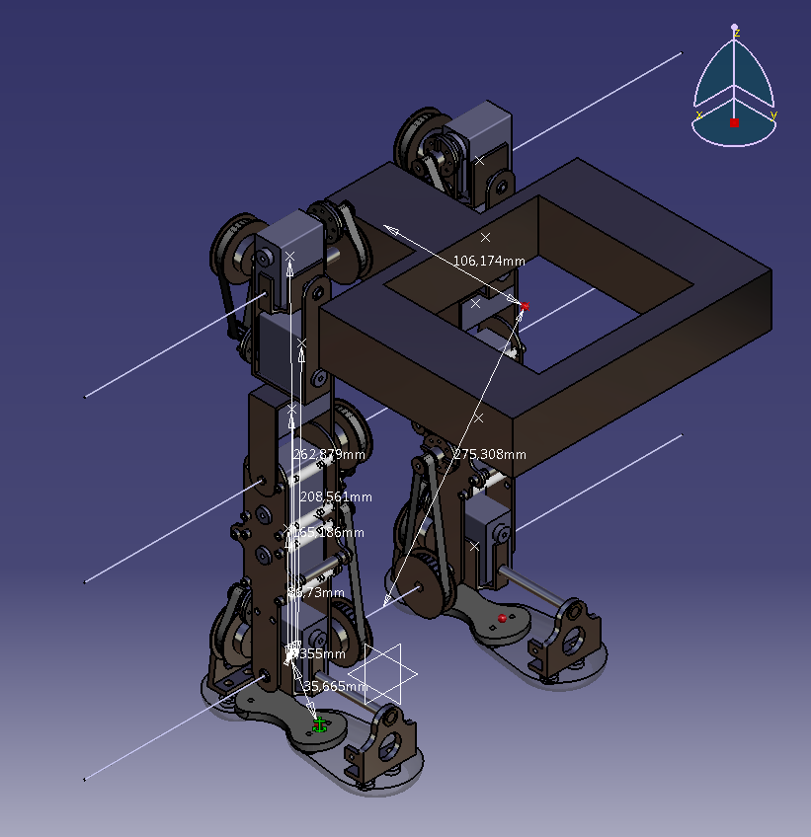
Tornozelo
TRONCO
C1 (m) | H (m) | angulo (graus) | massa (kg) | peso (N) | força (N) | braço (m) | momento (N.m)
0.26 | 0.28 | 67.39 | 2.06 | 20.21 | 7.77 | 0.28 | 2.15

TOTAL |  |  |  |  |  |  | 2.15

ANCA
TRONCO
C1 (m) | H (m) | angulo (graus) | massa (kg) | peso (N) | força (N) | braço (m) | momento (N.m)
0.00 | 0.11 | 0.00 | 2.06 | 20.21 | 20.21 | 0.11 | 2.22

TOTAL |  |  |  |  |  |  | 2.22

VERIFICADO

2ªPosição
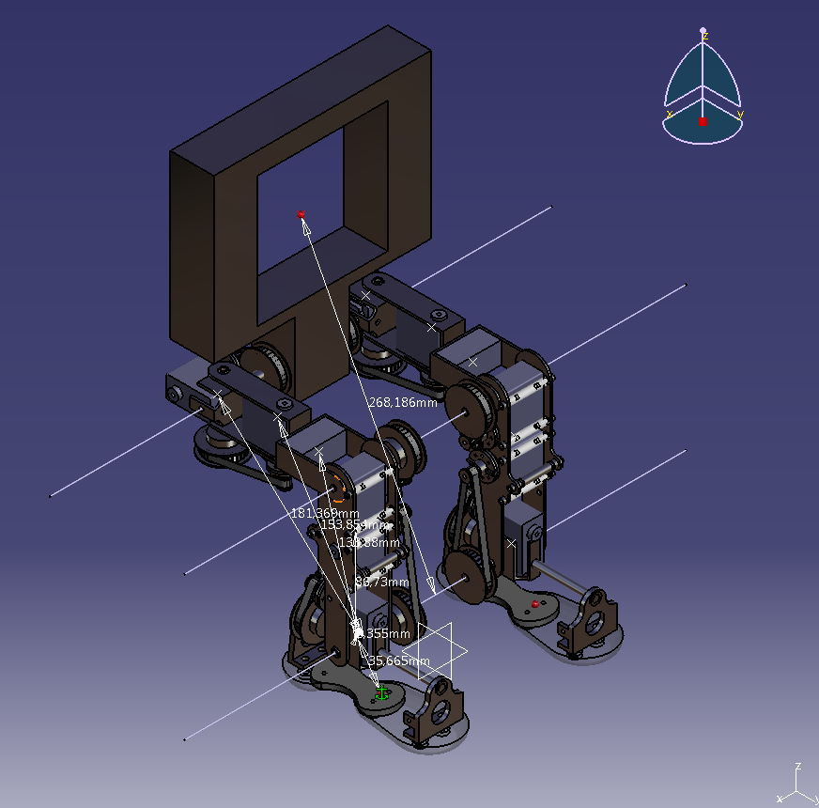
Tornozelo
COXA INFERIOR
C1 (m) | H (m) | angulo (graus) | massa (kg) | peso (N) | força (N) | braço (m) | momento (N.m)
0 | 0.04 | 0.00 | 0.04 | 0.39 | 0.39 | 0.04 | 0.01
COXA SUPERIOR
C1 (m) | H (m) | angulo (graus) | massa (kg) | peso (N) | força (N) | braço (m) | momento (N.m)
0 | 0.08 | 0.00 | 0.08 | 0.80 | 0.80 | 0.08 | 0.06
ANCA DIREITA
C1 (m) | H (m) | angulo (graus) | massa (kg) | peso (N) | força (N) | braço (m) | momento (N.m)
0 | 0.13 | 0.00 | 0.09 | 0.85 | 0.85 | 0.13 | 0.11
TRONCO
C2 (m) | H (m) | angulo (graus) | massa (kg) | peso (N) | força (N) | braço (m) | momento (N.m)
0 | 0.124 | 0.00 | 2.06 | 20.21 | 20.21 | 0.12 | 2.51

TOTAL |  |  |  |  |  |  | 2.70

JOELHO
COXA INFERIOR
C1 (m) | H (m) | angulo (graus) | massa (kg) | peso (N) | força (N) | braço (m) | momento (N.m)
0 | 0.04 | 0.00 | 0.04 | 0.39 | 0.39 | 0.04 | 0.01
COXA SUPERIOR
C1 (m) | H (m) | angulo (graus) | massa (kg) | peso (N) | força (N) | braço (m) | momento (N.m)
0 | 0.08 | 0.00 | 0.08 | 0.80 | 0.80 | 0.08 | 0.06
ANCA DIREITA
C1 (m) | H (m) | angulo (graus) | massa (kg) | peso (N) | força (N) | braço (m) | momento (N.m)
0 | 0.13 | 0.00 | 0.09 | 0.85 | 0.85 | 0.13 | 0.11
TRONCO
C1 (m) | H (m) | angulo (graus) | massa (kg) | peso (N) | força (N) | braço (m) | momento (N.m)
0 | 0.124 | 0.00 | 2.06 | 20.21 | 20.21 | 0.12 | 2.51

TOTAL |  |  |  |  |  |  | 2.70

VERIFICADO

3ªPosição
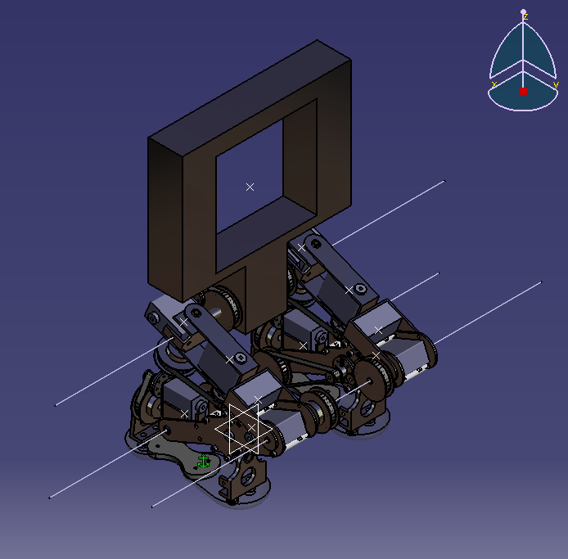
Tornozelo
CANELA
C1 (m) | H (m) | angulo (graus) | massa (kg) | peso (N) | força (N) | braço (m) | momento (N.m)
0.03 | 0.09 | 23.76 | 0.19 | 1.83 | 1.68 | 0.09 | 0.146
COXA INFERIOR
C1 (m) | H (m) | angulo (graus) | massa (kg) | peso (N) | força (N) | braço (m) | momento (N.m)
0.07 | 0.11 | 37.80 | 0.04 | 0.39 | 0.31 | 0.11 | 0.033
COXA SUPERIOR
C1 (m) | H (m) | angulo (graus) | massa (kg) | peso (N) | força (N) | braço (m) | momento (N.m)
0.08 | 0.09 | 63.14 | 0.08 | 0.80 | 0.36 | 0.09 | 0.034

TOTAL |  |  |  |  |  |  | 0.21

JOELHO
COXA INFERIOR
C1 (m) | H (m) | angulo (graus) | massa (kg) | peso (N) | força (N) | braço (m) | momento (N.m)
0.01 | 0.04 | 22.66 | 0.04 | 0.39 | 0.36 | 0.04 | 0.013
COXA SUPERIOR
C1 (m) | H (m) | angulo (graus) | massa (kg) | peso (N) | força (N) | braço (m) | momento (N.m)
0.03 | 0.08 | 24.62 | 0.08 | 0.80 | 0.73 | 0.08 | 0.057
ANCA DIREITA
C1 (m) | H (m) | angulo (graus) | massa (kg) | peso (N) | força (N) | braço (m) | momento (N.m)
0.05 | 0.13 | 19.93 | 0.09 | 0.85 | 0.80 | 0.13 | 0.107
TRONCO
C1 (m) | H (m) | angulo (graus) | massa (kg) | peso (N) | força (N) | braço (m) | momento (N.m)
0.16 | 0.19 | 53.94 | 2.06 | 20.21 | 11.89 | 0.19 | 2.290

TOTAL |  |  |  |  |  |  | 2.47

VERIFICADO

4ªPosição
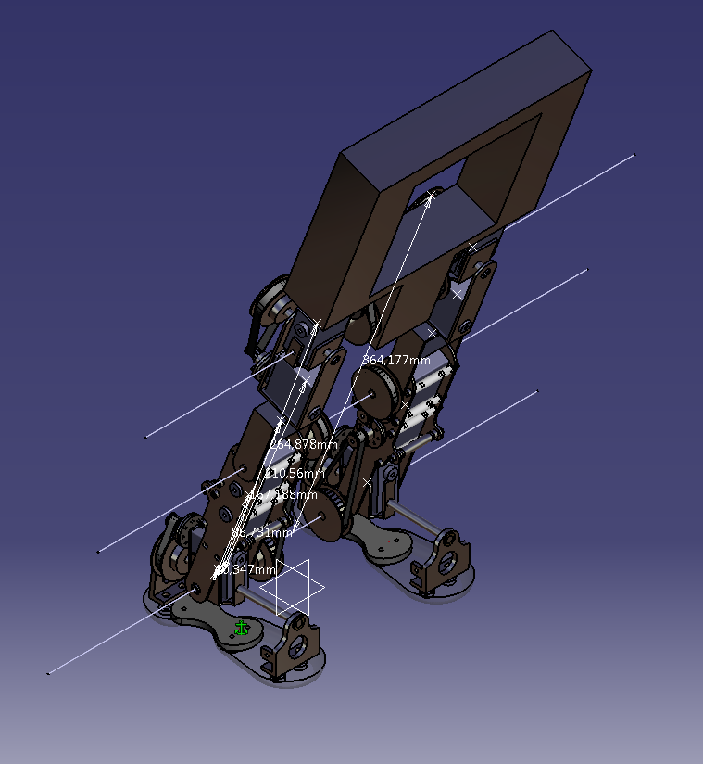
Tornozelo
CANELA
C1 (m) | H (m) | angulo (graus) | massa (kg) | peso (N) | força (N) | braço (m) | momento (N.m)
0.08 | 0.09 | 72.87 | 0.19 | 1.83 | 0.54 | 0.09 | 0.05
COXA INFERIOR
C1 (m) | H (m) | angulo (graus) | massa (kg) | peso (N) | força (N) | braço (m) | momento (N.m)
0.16 | 0.17 | 72.02 | 0.04 | 0.39 | 0.12 | 0.17 | 0.02
COXA SUPERIOR
C1 (m) | H (m) | angulo (graus) | massa (kg) | peso (N) | força (N) | braço (m) | momento (N.m)
0.20 | 0.21 | 70.90 | 0.08 | 0.80 | 0.26 | 0.21 | 0.06
ANCA DIREITA
C1 (m) | H (m) | angulo (graus) | massa (kg) | peso (N) | força (N) | braço (m) | momento (N.m)
0.25 | 0.26 | 72.80 | 0.09 | 0.85 | 0.25 | 0.26 | 0.07
TRONCO
C1 (m) | H (m) | angulo (graus) | massa (kg) | peso (N) | força (N) | braço (m) | momento (N.m)
0.35 | 0.36 | 71.46 | 2.06 | 20.21 | 6.43 | 0.36 | 2.34

TOTAL |  |  |  |  |  |  | 2.53

ANCA
TRONCO
C1 (m) | H (m) | angulo (graus) | massa (kg) | peso (N) | força (N) | braço (m) | momento (N.m)
0.10259 | 0.108177 | 71.51 | 2.06 | 20.21 | 6.41 | 0.11 | 0.69

TOTAL |  |  |  |  |  |  | 0.69

VERIFICADO

5ªPosição
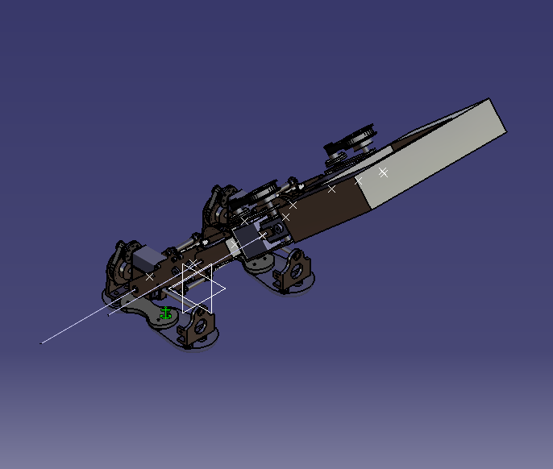
Tornozelo
CANELA
C1 (m) | H (m) | angulo (graus) | massa (kg) | peso (N) | força (N) | braço (m) | momento (N.m)
0.06 | 0.09 | 41.48 | 0.19 | 1.83 | 1.37 | 0.09 | 0.12
COXA INFERIOR
C1 (m) | H (m) | angulo (graus) | massa (kg) | peso (N) | força (N) | braço (m) | momento (N.m)
0.11 | 0.17 | 41.30 | 0.04 | 0.39 | 0.29 | 0.17 | 0.05
COXA SUPERIOR
C1 (m) | H (m) | angulo (graus) | massa (kg) | peso (N) | força (N) | braço (m) | momento (N.m)
0.14 | 0.21 | 40.36 | 0.08 | 0.80 | 0.61 | 0.21 | 0.13
ANCA DIREITA
C1 (m) | H (m) | angulo (graus) | massa (kg) | peso (N) | força (N) | braço (m) | momento (N.m)
0.17 | 0.26 | 40.43 | 0.09 | 0.85 | 0.65 | 0.26 | 0.17
TRONCO
C1 (m) | H (m) | angulo (graus) | massa (kg) | peso (N) | força (N) | braço (m) | momento (N.m)
0.24 | 0.36 | 41.14 | 2.06 | 20.21 | 15.22 | 0.36 | 5.54

TOTAL |  |  |  |  |  |  | 6.02

ANCA
TRONCO
C1 (m) | H (m) | angulo (graus) | massa (kg) | peso (N) | força (N) | braço (m) | momento (N.m)
0.070175 | 0.108177 | 40.44 | 2.06 | 20.21 | 15.38 | 0.11 | 1.66

TOTAL |  |  |  |  |  |  | 1.66

VERIFICADO

6ªPosição
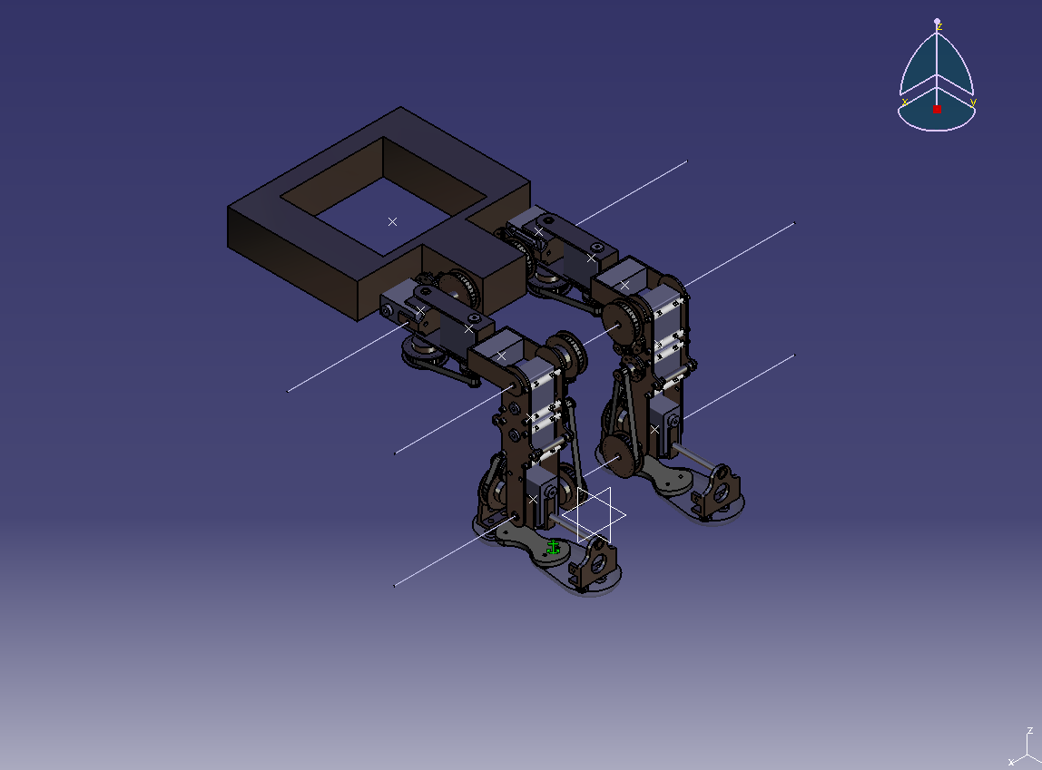
Tornozelo
COXA INFERIOR
C1 (m) | H (m) | angulo (graus) | massa (kg) | peso (N) | força (N) | braço (m) | momento (N.m)
0.132 | 0.135874 | 76.29 | 0.04 | 0.39 | 0.09 | 0.14 | 0.01
COXA SUPERIOR
C1 (m) | H (m) | angulo (graus) | massa (kg) | peso (N) | força (N) | braço (m) | momento (N.m)
0.132 | 0.155854 | 57.88 | 0.082 | 0.80 | 0.43 | 0.16 | 0.07
ANCA DIREITA
C1 (m) | H (m) | angulo (graus) | massa (kg) | peso (N) | força (N) | braço (m) | momento (N.m)
0.132 | 0.183361 | 46.05 | 0.087 | 0.85 | 0.59 | 0.18 | 0.11
TRONCO
C1 (m) | H (m) | angulo (graus) | massa (kg) | peso (N) | força (N) | braço (m) | momento (N.m)
0.132 | 0.27 | 29.63 | 2.06 | 20.21 | 17.57 | 0.27 | 4.69

TOTAL |  |  |  |  |  |  | 4.88

JOELHO
COXA INFERIOR
C1 (m) | H (m) | angulo (graus) | massa (kg) | peso (N) | força (N) | braço (m) | momento (N.m)
0.033188 | 0.033188 | 0.00 | 0.04 | 0.39 | 0.39 | 0.03 | 0.01
COXA SUPERIOR
C1 (m) | H (m) | angulo (graus) | massa (kg) | peso (N) | força (N) | braço (m) | momento (N.m)
0.078598 | 0.078598 | 0.00 | 0.082 | 0.80 | 0.80 | 0.08 | 0.06
ANCA DIREITA
C1 (m) | H (m) | angulo (graus) | massa (kg) | peso (N) | força (N) | braço (m) | momento (N.m)
0.132 | 0.132 | 0.00 | 0.087 | 0.85 | 0.85 | 0.13 | 0.11
TRONCO
C1 (m) | H (m) | angulo (graus) | massa (kg) | peso (N) | força (N) | braço (m) | momento (N.m)
0.232177 | 0.232177 | 0.00 | 2.06 | 20.21 | 20.21 | 0.23 | 4.69

TOTAL |  |  |  |  |  |  | 4.88

ANCA
TRONCO
C1 (m) | H (m) | angulo (graus) | massa (kg) | peso (N) | força (N) | braço (m) | momento (N.m)
0.109174 | 0.109174 | 0.00 | 2.06 | 20.21 | 20.21 | 0.11 | 2.21

TOTAL |  |  |  |  |  |  | 2.21

VERIFICADO

7ªPosição
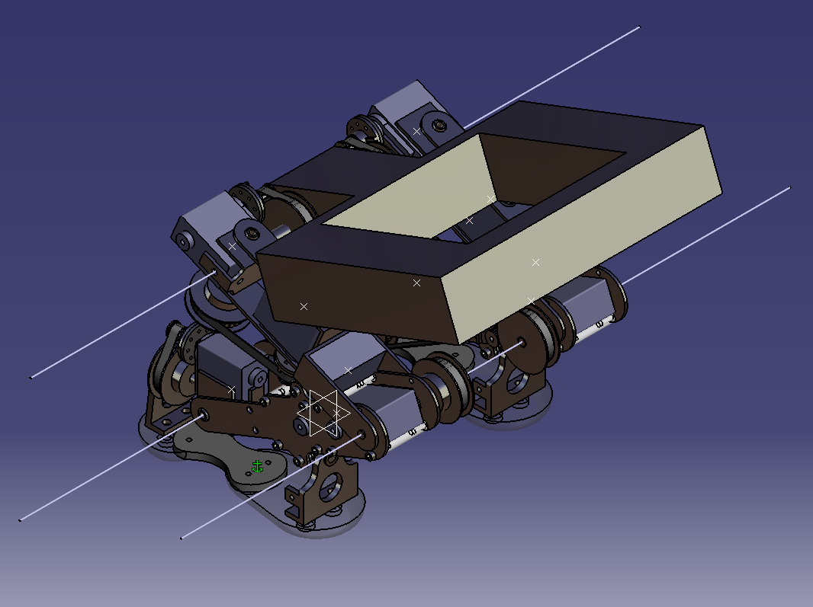
Tornozelo
CANELA
C1 (m) | H (m) | angulo (graus) | massa (kg) | peso (N) | força (N) | braço (m) | momento (N.m)
0.03 | 0.09 | 23.76 | 0.19 | 1.83 | 1.68 | 0.09 | 0.146
COXA INFERIOR
C1 (m) | H (m) | angulo (graus) | massa (kg) | peso (N) | força (N) | braço (m) | momento (N.m)
0.07 | 0.11 | 37.80 | 0.04 | 0.39 | 0.31 | 0.11 | 0.033
COXA SUPERIOR
C1 (m) | H (m) | angulo (graus) | massa (kg) | peso (N) | força (N) | braço (m) | momento (N.m)
0.08 | 0.09 | 63.14 | 0.08 | 0.80 | 0.36 | 0.09 | 0.034
ANCA
C1 (m) | H (m) | angulo (graus) | massa (kg) | peso (N) | força (N) | braço (m) | momento (N.m)
0.14 | 0.17 | 51.61 | 2.06 | 20.21 | 12.55 | 0.17 | 2.194

TOTAL |  |  |  |  |  |  | 2.41

JOELHO
COXA INFERIOR
C1 (m) | H (m) | angulo (graus) | massa (kg) | peso (N) | força (N) | braço (m) | momento (N.m)
0.01 | 0.04 | 22.66 | 0.04 | 0.39 | 0.36 | 0.04 | 0.013
COXA SUPERIOR
C1 (m) | H (m) | angulo (graus) | massa (kg) | peso (N) | força (N) | braço (m) | momento (N.m)
0.03 | 0.08 | 24.62 | 0.08 | 0.80 | 0.73 | 0.08 | 0.057
ANCA DIREITA
C1 (m) | H (m) | angulo (graus) | massa (kg) | peso (N) | força (N) | braço (m) | momento (N.m)
0.05 | 0.13 | 19.93 | 0.09 | 0.85 | 0.80 | 0.13 | 0.107
TRONCO
C1 (m) | H (m) | angulo (graus) | massa (kg) | peso (N) | força (N) | braço (m) | momento (N.m)
0.09 | 0.09 | 83.91 | 2.06 | 20.21 | 2.14 | 0.09 | 0.196

TOTAL |  |  |  |  |  |  | 0.37

ANCA
TRONCO
C1 (m) | H (m) | angulo (graus) | massa (kg) | peso (N) | força (N) | braço (m) | momento (N.m)
0.070175 | 0.108177 | 40.44 | 2.06 | 20.21 | 15.38 | 0.11 | 1.66

TOTAL |  |  |  |  |  |  | 1.66

8ªPosição
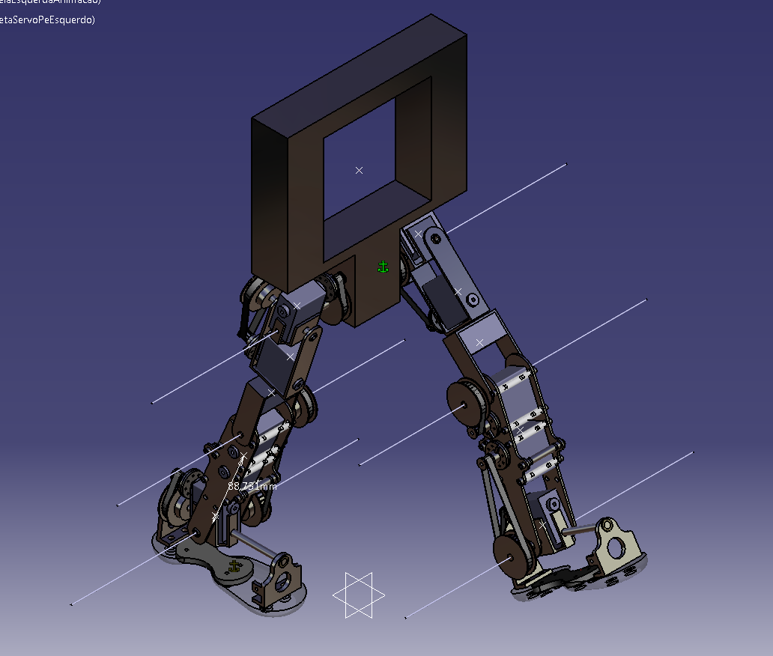
Tornozelo
CANELA DIREITA |  |  |  |  |  |  |  | CANELA ESQUERDA
C1 (m) | H (m) | angulo (graus) | massa (kg) | peso (N) | força (N) | braço (m) | momento (N.m) | C1 (m) | H (m) | angulo (graus) | massa (kg) | peso (N) | força (N) | braço (m) | momento (N.m)
0.08 | 0.09 | 68.48 | 0.19 | 1.83 | 0.67 | 0.09 | 0.060 | 0.11 | 0.23 | 30.46 | 0.19 | 1.83 | 1.58 | 0.23 | 0.357
COXA INFERIOR DIREITA |  |  |  |  |  |  |  | COXA INFERIOR ESQUERDA
C1 (m) | H (m) | angulo (graus) | massa (kg) | peso (N) | força (N) | braço (m) | momento (N.m) | C1 (m) | H (m) | angulo (graus) | massa (kg) | peso (N) | força (N) | braço (m) | momento (N.m)
0.16 | 0.17 | 68.94 | 0.04 | 0.39 | 0.14 | 0.17 | 0.024 | 0.18 | 0.23 | 49.66 | 0.04 | 0.39 | 0.25 | 0.23 | 0.059
COXA SUPERIOR DIREITA |  |  |  |  |  |  |  | COXA SUPERIOR ESQUERDA
C1 (m) | H (m) | angulo (graus) | massa (kg) | peso (N) | força (N) | braço (m) | momento (N.m) | C1 (m) | H (m) | angulo (graus) | massa (kg) | peso (N) | força (N) | braço (m) | momento (N.m)
0.20 | 0.21 | 68.70 | 0.08 | 0.80 | 0.29 | 0.21 | 0.062 | 0.21 | 0.24 | 59.92 | 0.08 | 0.80 | 0.40 | 0.24 | 0.098
ANCA DIREITA |  |  |  |  |  |  |  | ANCA ESQUERDA
C1 (m) | H (m) | angulo (graus) | massa (kg) | peso (N) | força (N) | braço (m) | momento (N.m) | C1 (m) | H (m) | angulo (graus) | massa (kg) | peso (N) | força (N) | braço (m) | momento (N.m)
0.25 | 0.26 | 71.26 | 0.09 | 0.85 | 0.27 | 0.26 | 0.072 | 0.25 | 0.26 | 71.80 | 2.06 | 20.21 | 6.31 | 0.26 | 1.658
TRONCO |  |  |  |  |  |  |  | PE ESQUERDO
C1 (m) | H (m) | angulo (graus) | massa (kg) | peso (N) | força (N) | braço (m) | momento (N.m) | C1 (m) | H (m) | angulo (graus) | massa (kg) | peso (N) | força (N) | braço (m) | momento (N.m)
0.35 | 0.36 | 76.17 | 2.06 | 20.21 | 4.83 | 0.36 | 1.734 | 0.02 | 0.27 | 3.29 | 0.09 | 0.84 | 0.84 | 0.27 | 0.223

TOTAL |  |  |  |  |  |  |  |  |  |  |  |  |  |  | 4.35

JOELHO
COXA INFERIOR |  |  |  |  |  |  |  | ANCA ESQUERDA
C1 (m) | H (m) | angulo (graus) | massa (kg) | peso (N) | força (N) | braço (m) | momento (N.m) | C1 (m) | H (m) | angulo (graus) | massa (kg) | peso (N) | força (N) | braço (m) | momento (N.m)
0.03 | 0.04 | 77.94 | 0.04 | 0.39 | 0.08 | 0.04 | 0.003 | 0.13 | 0.13 | 76.74 | 0.09 | 0.84 | 0.19 | 0.13 | 0.025
COXA SUPERIOR |  |  |  |  |  |  |  | COXA SUPERIOR ESQUERDA
C1 (m) | H (m) | angulo (graus) | massa (kg) | peso (N) | força (N) | braço (m) | momento (N.m) | C1 (m) | H (m) | angulo (graus) | massa (kg) | peso (N) | força (N) | braço (m) | momento (N.m)
0.07 | 0.08 | 71.76 | 0.08 | 0.80 | 0.25 | 0.08 | 0.020 | 0.09 | 0.11 | 51.55 | 0.08 | 0.80 | 0.50 | 0.11 | 0.057
ANCA DIREITA |  |  |  |  |  |  |  | COXA INFERIOR ESQUERDA
C1 (m) | H (m) | angulo (graus) | massa (kg) | peso (N) | força (N) | braço (m) | momento (N.m) | C1 (m) | H (m) | angulo (graus) | massa (kg) | peso (N) | força (N) | braço (m) | momento (N.m)
0.13 | 0.13 | 75.82 | 0.09 | 0.85 | 0.21 | 0.13 | 0.028 | 0.06 | 0.12 | 29.57 | 0.04 | 0.39 | 0.34 | 0.12 | 0.039
TRONCO |  |  |  |  |  |  |  | CANELA ESQUERDA
C1 (m) | H (m) | angulo (graus) | massa (kg) | peso (N) | força (N) | braço (m) | momento (N.m) | C1 (m) | H (m) | angulo (graus) | massa (kg) | peso (N) | força (N) | braço (m) | momento (N.m)
0.23 | 0.23 | 82.02 | 2.06 | 20.21 | 2.81 | 0.23 | 0.643 | 0.01 | 0.14 | 2.83 | 0.19 | 1.83 | 1.83 | 0.14 | 0.263
CRUZETA TORNOZELO ESQUERDO |  |  |  |  |  |  |  | PE ESQUERDO
C1 (m) | H (m) | angulo (graus) | massa (kg) | peso (N) | força (N) | braço (m) | momento (N.m) | C1 (m) | H (m) | angulo (graus) | massa (kg) | peso (N) | força (N) | braço (m) | momento (N.m)
0.08 | 0.19 | 24.04 | 0.09 | 0.84 | 0.77 | 0.19 | 0.149 | 0.11 | 0.24 | 26.53 | 0.09 | 0.84 | 0.75 | 0.24 | 0.180

TOTAL |  |  |  |  |  |  |  |  |  |  |  |  |  |  | 1.41

ANCA
TRONCO
C1 (m) | H (m) | angulo (graus) | massa (kg) | peso (N) | força (N) | braço (m) | momento (N.m)
0.109173 | 0.109174 | 89.75 | 2.06 | 20.21 | 0.09 | 0.11 | 0.01
COXA SUPERIOR ESQUERDA
C1 (m) | H (m) | angulo (graus) | massa (kg) | peso (N) | força (N) | braço (m) | momento (N.m)
0.028598 | 0.044586 | 39.90 | 0.082 | 0.80 | 0.62 | 0.04 | 0.03
COXA INFERIOR ESQUERDA
C1 (m) | H (m) | angulo (graus) | massa (kg) | peso (N) | força (N) | braço (m) | momento (N.m)
0.061002 | 0.087815 | 44.00 | 0.04 | 0.39 | 0.28 | 0.09 | 0.02
CANELA ESQUERDA
C1 (m) | H (m) | angulo (graus) | massa (kg) | peso (N) | força (N) | braço (m) | momento (N.m)
0.125006 | 0.163785 | 49.75 | 0.187 | 1.83 | 1.19 | 0.16 | 0.19
CRUZETA TORNOZELO ESQUERDO
C1 (m) | H (m) | angulo (graus) | massa (kg) | peso (N) | força (N) | braço (m) | momento (N.m)
0.196469 | 0.240562 | 54.76 | 0.086 | 0.84 | 0.49 | 0.24 | 0.12
PE ESQUERDO
C1 (m) | H (m) | angulo (graus) | massa (kg) | peso (N) | força (N) | braço (m) | momento (N.m)
0.224233 | 0.284114 | 52.11 | 0.086 | 0.84 | 0.52 | 0.28 | 0.15

TOTAL |  |  |  |  |  |  | 0.52

